Sheet1
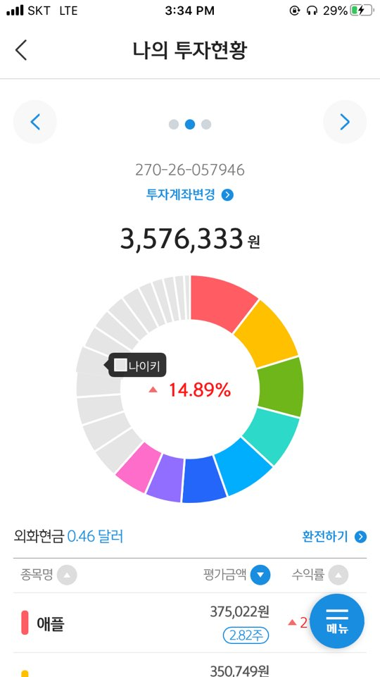
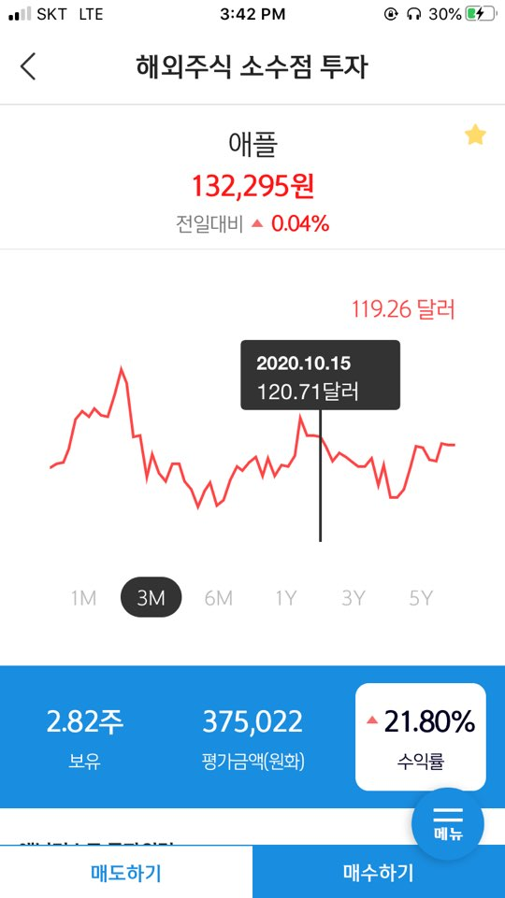
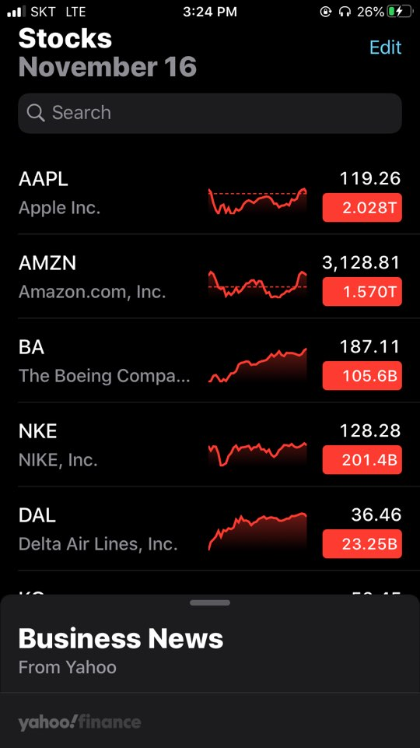
요구사항명 | 기능설명
검색기능 | 첫 화면은 아이폰 주식처럼 깔끔하게 날짜, 검색, 구매한 주식 중 +-5% 변동률이 있는 항목만을 표시할 것 오른쪽 스크롤시 새로고침. 검색기능을 통해 검색할 수 있다. 날짜 우측엔 통장잔고, 퍼센트 수익률
하단기능 | 투자현황, 홈, 즐겨찾기
나의 투자 현황 | 고리형 그래프가 상단에 나타나고 신한 금융 투자같이 종목명, 평가금액, 수익률 순으로 정렬할 수 있다.
즐겨찾기 | 즐겨찾기된 항목 리스트를 볼 수 있다.
해당 종목 클릭시 | 상단 그래프: 똑같이 표시 하되 기간전체항목 추가, 전일대비말고도 기간 클릭하면 개월대비 수익률표시 1. 보유한 주식일시: 보유 개수, 평가금액, 수익률 표시
기업소개 | per, 배당률 등 표시
투자의견 | 최근 작성한 상위 3개의 투자의견 제목 표시 전체보기 클릭시 전체 투자의견 볼 수 있음
투자의견작성 | 제목, 작성날짜, 상세내용 작성

